2023_data
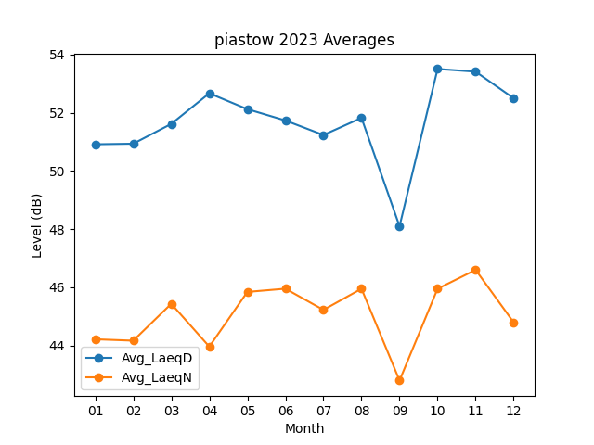
Month | Avg_LaeqD | Avg_LaeqN
01 | 50.916129032 | 44.216129032
02 | 50.935714286 | 44.167857143
03 | 51.616129032 | 45.435483871
04 | 52.666666667 | 43.963333333
05 | 52.122580645 | 45.841935484
06 | 51.733333333 | 45.953333333
07 | 51.235483871 | 45.225806452
08 | 51.822580645 | 45.951612903
09 | 48.1 | 42.8
10 | 53.503225806 | 45.951612903
11 | 53.41 | 46.6
12 | 52.496774194 | 44.796774194

